Atividade 03
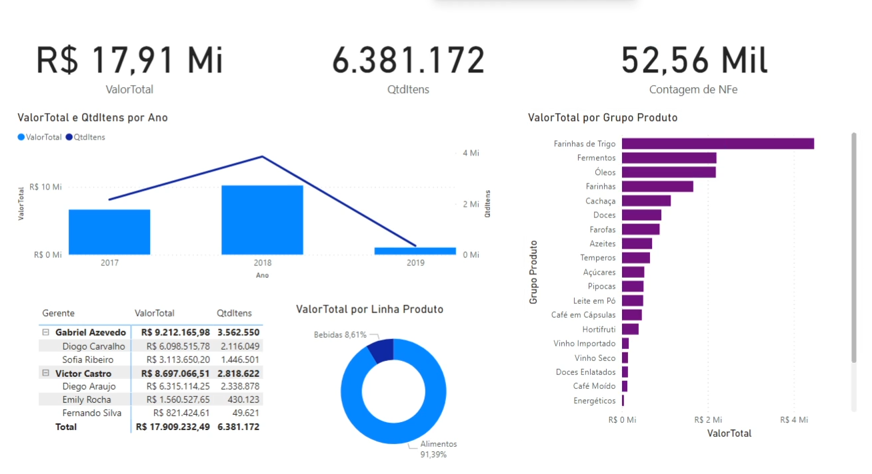
1. Utilizando aos dados contidos nas planilhas Base Dados e Metas, crie o seguinte dashboard no PowerBI e nos envie o link.

